Рус
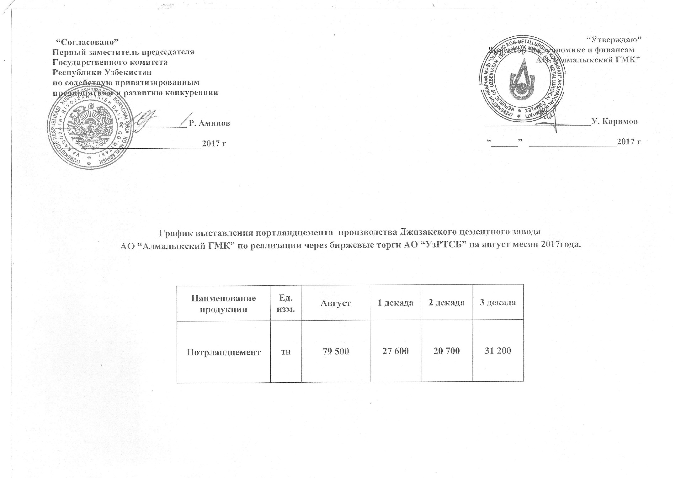
График выставления портландцемента Джизакского цементного завода АО "Алмалыкский ГМК" по реализации через биржевые торги АО "УзРТСБ" на август месяц 2017 года

Наименование | Ед. изм. | Август | 1 декада | 2 декада | 3 декада
Портландцемент | тн | 79,500 | 27,600 | 20,700 | 31,200

